СПИСОК СПОРТСМЕНОВ МУЖ
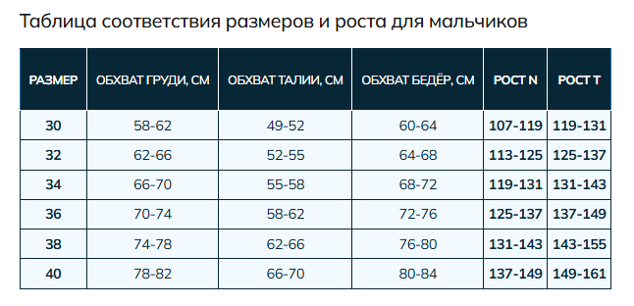
Размер | Рост | Фактический рост (если не подходит стандартный диапазон). Цена может измениться | Номер | Фамилия | Цвет (если несколько) | Примечание (либеро, капитан, вратарь и тд) | Фамилия заглавными (заполняется автоматически)

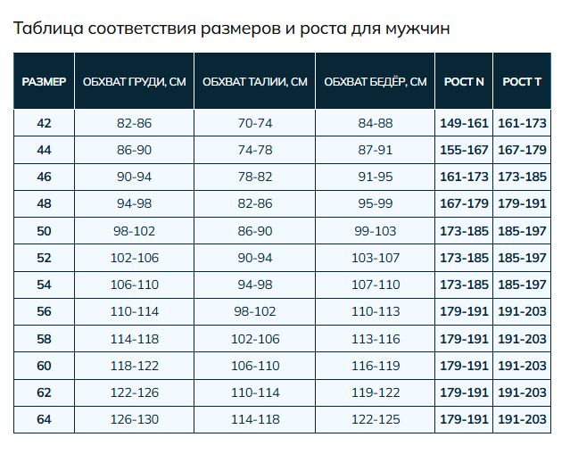

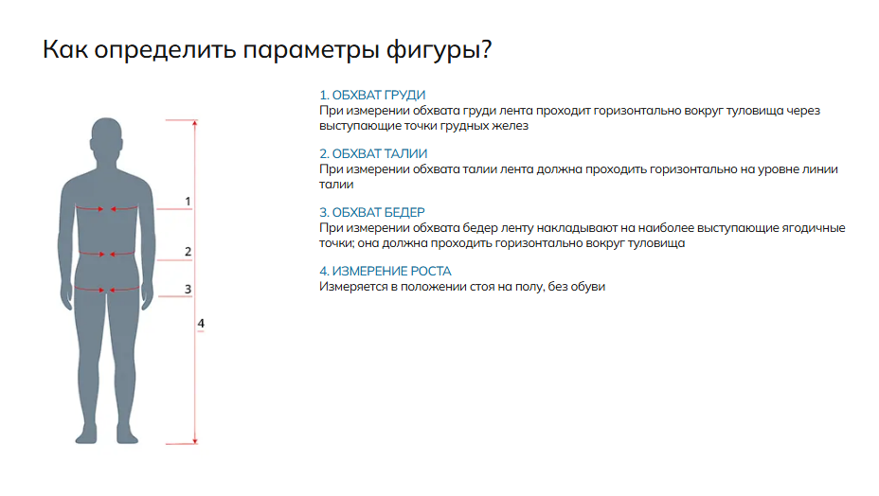

СПИСОК СПОРТСМЕНОВ ЖЕН
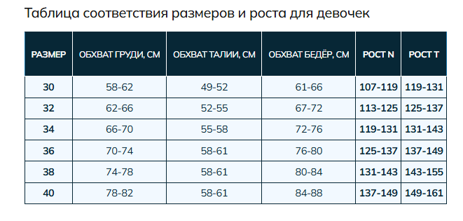
Размер | Рост | Фактический рост (если не подходит стандартный диапазон). Цена может измениться | Номер | Фамилия | Цвет (если несколько) | Примечание (либеро, капитан, вратарь и тд) | Фамилия заглавными (заполняется автоматически)

